En blanco
Aprende y Verifica

Tema: PANTALLA LED 16 X 16

 |  |  |  |  |  |  |  |  |  |  |  |  |  |  |  |  |  |  |  |  | CONCATENAR TODA LA PANTALLA
 |  |  |  | 0 | 1 | 2 | 3 | 4 | 5 | 6 | 7 | 8 | 9 | 10 | 11 | 12 | 13 | 14 | 15 |  | Comando a copiar:
PALETA DE COLORES | m | 0 | 0 | o | o | o | o | o | n | n | n | n | n | n | o | o | o | o | o | 0 | tira.setPixelColor(0,210,105,30);tira.setPixelColor(1,210,105,30);tira.setPixelColor(2,210,105,30);tira.setPixelColor(3,210,105,30);tira.setPixelColor(4,210,105,30);tira.setPixelColor(5,0,0,0);tira.setPixelColor(6,0,0,0);tira.setPixelColor(7,0,0,0);tira.setPixelColor(8,0,0,0);tira.setPixelColor(9,0,0,0);tira.setPixelColor(10,0,0,0);tira.setPixelColor(11,210,105,30);tira.setPixelColor(12,210,105,30);tira.setPixelColor(13,210,105,30);tira.setPixelColor(14,210,105,30);tira.setPixelColor(15,210,105,30);tira.setPixelColor(16,210,105,30);tira.setPixelColor(17,210,105,30);tira.setPixelColor(18,210,105,30);tira.setPixelColor(19,0,0,0);tira.setPixelColor(20,0,0,0);tira.setPixelColor(21,255,0,0);tira.setPixelColor(22,255,0,0);tira.setPixelColor(23,255,0,0);tira.setPixelColor(24,255,0,0);tira.setPixelColor(25,255,0,0);tira.setPixelColor(26,255,0,0);tira.setPixelColor(27,0,0,0);tira.setPixelColor(28,0,0,0);tira.setPixelColor(29,210,105,30);tira.setPixelColor(30,210,105,30);tira.setPixelColor(31,210,105,30);tira.setPixelColor(32,210,105,30);tira.setPixelColor(33,210,105,30);tira.setPixelColor(34,0,0,0);tira.setPixelColor(35,255,0,0);tira.setPixelColor(36,0,0,0);tira.setPixelColor(37,255,0,0);tira.setPixelColor(38,255,0,0);tira.setPixelColor(39,255,0,0);tira.setPixelColor(40,255,0,0);tira.setPixelColor(41,255,0,0);tira.setPixelColor(42,255,0,0);tira.setPixelColor(43,0,0,0);tira.setPixelColor(44,255,0,0);tira.setPixelColor(45,0,0,0);tira.setPixelColor(46,210,105,30);tira.setPixelColor(47,210,105,30);tira.setPixelColor(48,210,105,30);tira.setPixelColor(49,0,0,0);tira.setPixelColor(50,255,0,0);tira.setPixelColor(51,255,0,0);tira.setPixelColor(52,255,0,0);tira.setPixelColor(53,0,0,0);tira.setPixelColor(54,255,0,0);tira.setPixelColor(55,255,0,0);tira.setPixelColor(56,255,0,0);tira.setPixelColor(57,255,0,0);tira.setPixelColor(58,0,0,0);tira.setPixelColor(59,255,0,0);tira.setPixelColor(60,255,0,0);tira.setPixelColor(61,255,0,0);tira.setPixelColor(62,0,0,0);tira.setPixelColor(63,210,105,
 | a |  | 16 | o | o | o | n | n | r | r | r | r | r | r | n | n | o | o | o | 1
 | c |  | 32 | o | o | n | r | n | r | r | r | r | r | r | n | r | n | o | o | 2
 | r |  | 48 | o | n | r | r | r | n | r | r | r | r | n | r | r | r | n | o | 3
 | p |  | 64 | n | n | r | r | r | r | n | r | r | n | r | r | r | r | n | o | 4
 | t |  | 80 | n | r | r | r | n | n | n | r | r | n | n | n | r | r | r | n | 5
 | v |  | 96 | n | r | r | r | n | n | n | r | r | n | n | n | r | r | r | N | 6
 | g |  | 112 | n | r | r | r | r | r | r | r | r | r | r | r | r | r | r | N | 7
 | y |  | 128 | n | r | r | r | r | r | r | r | r | r | r | r | r | r | r | n | 8
 | o |  | 144 | n | r | r | r | r | n | n | n | n | n | n | r | r | r | r | N | 9
 | n |  | 160 | n | r | r | r | n | r | r | r | r | r | r | n | r | r | r | n | 10
 | borrar |  | 176 | n | n | r | n | r | r | r | r | r | r | r | r | n | r | n | o | 11
 |  |  | 192 | o | N | r | r | r | r | r | r | r | r | r | r | r | r | n | o | 12
 |  |  | 208 | o | o | N | r | r | r | r | r | r | r | r | r | r | n | o | o | 13
 |  |  | 224 | o | o | o | N | n | r | r | r | r | r | r | n | n | o | o | o | 14
 |  |  | 240 | o | o | o | o | o | n | N | N | N | N | N | o | o | o | o | o | 15
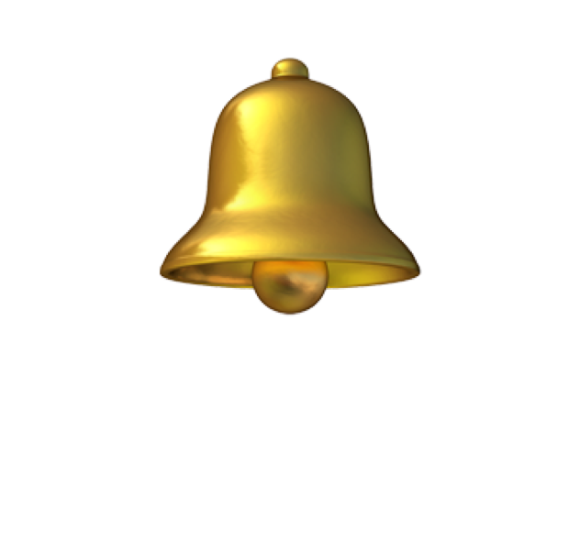
RECUERDA SUSCRIBIRTE Y ACTIVAR LAS NOTIFICACIONES

